关系图
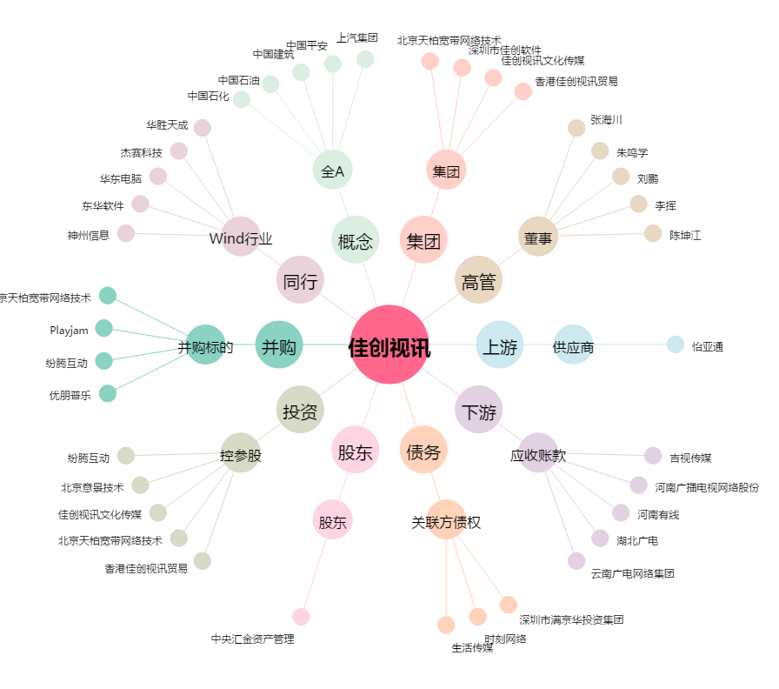
佳创视讯[300264.SZ] - 关系概览图

